Cronograma de Actividades
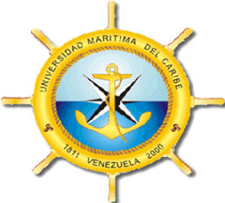
República Bolivariana de Venezuela
Universidad Nacional Experimental Martítima del Caribe
Vicerrectorado Académico
Dirección General Académica
Coordinación de Pasantías y Servicio Comunitario
Unidad de Servicio Comunitario
 |  |  |  |  |  |  |  |  |  |  |  | REG-VAC-DGA-CPSC-USC-005 Formulario: USC-005 Fecha: 27/10/2015 Cambio: 02

 | CRONOGRAMA DE ACTIVIDADES - PRESTACIÓN HORAS

 | Fecha Inicio de la Prestación: ______/______/______
 | ACTIVIDADES | Cantidad de Horas | SEMANAS / TIEMPO
 |  |  | 1 | 2 | 3 | 4 | 5 | 6 | 7 | 8 | 9 | 10 | 11 | 12 | 13 | 14 | 15 | 16
 |  | 0 |  |  |  | ENTREGA DEL PRIMER INFORME |  |  |  | ENTREGA DEL SEGUNDO INFORME |  |  |  | ENTREGA DEL TERCER INFORME
 |  | 0
 |  | 0
 |  | 0
 |  | 0
 |  | 0
 |  | 0
 |  | 0
 |  | 0
 |  | 0
 |  | 0
 | Total de Horas Acumuladas | 0
 | Observaciones: Indique el tiempo necesario para llevar a cabo cada fase del Anteproyecto, así como la duración total del mismo. Las horas establecidas en éste formato están expresadas en tiempo de 60 miniutos. Agregue celdas como sea necesario.
1. El formato NO DEBE SER LLENADO A MANO 1. El formato NO DEBE SER LLENADO A MANO

 | Firma Tutor Académico | Firma Asesor Comunitario |  |  |  |  |  |  |  |  |  |  | Unidad de Servicio Comunitario
 |  |  |  |  |  |  |  |  |  |  |  |  | Firma y Sello

